Sheet1
提 案 書

クリーンギフトセット NXG-6 |  | 参考上代 | ¥600 | 販売価格
 |  | （税別） |  | （税別）
【JAN】 | 4562121884120
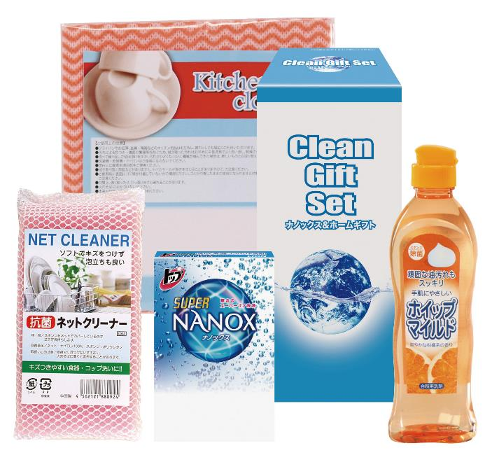 |  |  | 【商品番号】 6439 【パッケージサイズ】 92×192×84mm・386ｇ 【個装形態】 化粧箱入 【入数】 36 【セット内容】 ライオントップナノックス（3Ｐ）×1・ホイップマイルド（台所洗剤・250ml）×1・キッチンクロス（1P）×1・抗菌ネットクリーナー×1 【商品説明】 生活の必要品がボリューム満点のセットです 【備考】 4点セット 【生産国】 日本・中国

